利用申請要項
 |  |  |  |  | 記録部

2023年度新潟アスリートランキング利用申請方法 2023年3月1日発行版
 |  |  |  |  | ※新潟陸上競技協会が契約しているアスリートランキングドットコムを、「新潟アスリートランキング」「新潟AR｝と呼びます

申請ファイルは、新潟陸協ＨＰからダウンロードできます
１ 新潟アスリートランキングが利用できる大会
 | （１）新潟陸協所属団体であれば、申請可能です。
 | （２）新潟県内で実施される陸上競技の大会であれば、公認・未公認大会を問わず利用できます。

２ 留意点
 | （１）利用申請受付期間 原則大会開催日３カ月前からとします。事情によりそれ以前に発行を申請したい場合は、理由を添えてメールでお問い合わせください。
 | （２）大会ＩＤ・管理者ＩＤおよび管理者パスワード発行 利用申請受付後、２週間以内に返信します。
 | ２週間たっても返信がない場合は、問い合わせください。
 | （３）大会実施日、大会エントリー期間等を考え、余裕をもって利用申請してください。
 | （４）継続大会の場合で、過去の実施大会の各IDやパスワードの問い合わせにはお答えできません。
 | 管理責任者が変更になる場合には、確実に各IDやパスワードの引継ぎをしてください。
 | 不明な場合は実施された大会時の新潟AR大会管理責任者にお問い合わせいただくようお願いします。
 | （５）エントリーする所蔵団体が、エントリー前に別シート「所属団体様へ」の内容を確実に入力するよう事前に周知してください。

 |  | 特に大学（学連）の ”選手個人登録都道府県に記載間違いがないよう” に周知徹底をお願いします。

 | （６）問い合わせ・申請先；新潟県陸上競技協会記録部長 メール kirokubu@ace.ocn.ne.jp 至急の場合 090-2493-8102

上記１を満たし、留意点を確認し、同意する場合は、下記にしたがって申請してください

３ 利用申請方法
 | （１）手順１ 別シート「利用申請記入シート」に必要事項を入れる
 | （２）手順２ 下記内容でメールで申請する
 |  |  |  |  | 利用申請シートに必要事項を入力するとここに反映されます
 |  | 送付先 | kirokubu@ace.ocn.ne.jp |  | 下記コピーしてメールに貼り付けると作業が簡略化します

 |  | タイトル名 | ＜開始日の年月日＞＋＜大会略称名＞＋利用申請 | タイトル | 20230000競技会略称名利用申請
 |  |  | 例 20230407上越中学記録会利用申請
 |  | 本文内容 | 添付ファイルにてＡＲ利用申請します。 | 本文 | 添付ファイルにてＡＲ利用申請します。

 |  |  | 正式大会名 ： （陸連大会コード） |  | 正式大会名：競技会正式名称（23160000）
 |  |  | 大会会場 ： （陸連競技場コード） |  | 大会会場：競技場名（160000）
 |  |  | 大会開催期日： |  | 大会開催期日：20230000-20230000
 |  |  | 申請責任者 ： （携帯番号） |  | 申請責任者：ＡＲ申請者名（ＡＲ申請者携帯番号）
 |  |  | 担当陸協名 ： |  | 担当陸協名：主催名

 |  | 添付ファイル | 本エクセルファイル
 |  |  | 添付ファイル名は任意です
 |  |  | １大会ごとに１ファイル１シートとします

利用申請記入シート
2023年度版
 | 新潟ＡＲ申請ファイル 2023年3月1日発行版
１ファイル１大会の申請でお願いします
 | 新規の大会管理ＩＤと大会管理パスワードのみ発行します。
 | 大会作成に最低限必要な事項以外の作業は、申請責任者でお願いいたします。

 | 新潟陸上競技協会 様
 |  | アスリートランキング利用のお願い

必須 | 申請日 ※8桁数字 入力例2023年4月1日→20230401 | 20230000日
必須 | 新潟ＡＲ申請者名 | ＡＲ申請者名
必須 | 新潟ＡＲ申請者携帯番号 ※ 例 012-3456-7890 | ＡＲ申請者携帯番号
必須 | 新潟ＡＲ申請者PC用メールアドレス | ＡＲ申請者PC用メールアドレス

必須 | 新潟ＡＲ継続大会確認 ※リストから選択

 | 継続大会の場合 | 継続大会の場合
継続必須 | ・ＡＲ基本競技会ID ① ※aoに続く６桁の数字 | ao000000
継続必須 | ・ＡＲ基本競技会名 ② ※名称が違うと大会の作成ができません | ＡＲ基本競技会名

必須 | 陸連 競技場コード ※半角数字 16に続く4桁の数字 | 160000
必須 | 競技場名 ※公認競技場やコースは正式名称 | 競技場名
公認必須 | 陸連 競技会コード ※公認大会必須 ８ケタ数字 | 23160000
必須 | 競技会開催期間 初日 ※8桁数字必須 入力例2019年4月1日→20190401 | 20230000
必須 | 競技会開催期間 最終日 ※8桁数字必須 入力例2019年4月1日→20190401 | 20230000
必須 | 競技会略称名 ※１６文字以内 | 競技会略称名
必須 | 競技会正式名称 ※公認大会は申請した正式大会名称 | 競技会正式名称
必須 | 競技会英語名称 ※ローマ字変換は不可 ※主催者が設定 過去大会の入力例参照のこと | 競技会英語名称
 | 競技会サブ名称 ※任意 | 競技会サブ名称
必須 | ＷＡカテゴリ ※リストから選択
必須 | 主催名 ※公認競技会は中・高体連に主催権なし | 主催名
必須 | 日本陸連公認競技会確認 ※リストより選択
必須 | エントリー受付 開始希望日 ※8桁数字必須 入力例2019年4月1日→20190401 | 20230000
必須 | エントリー受付 締切希望日 ※8桁数字必須 入力例2019年4月1日→20190401 | 20230000
必須 | 問い合わせ名称 ※一般の大会閲覧画面に表示 | 問い合わせ先
 | 問合せﾒｰﾙｱﾄﾞﾚｽ ※一般の大会閲覧画面に表示 任意 | 問い合わせメールアドレス

 | 参加可能該当区分に数字の「1」を入力
選択必須 | 小学生
 | 中学生
 | 高校生
 | 大学生
 | 一般
 | マスターズ

必須 | 公認記録および国際ﾎﾟｲﾝﾄﾗﾝｷﾝｸﾞ申請者名 ※決まっていない場合は、申請者名 | 公認記録申請者名
 | 日本陸連公認大会の場合
 | 主催名は | 大会終了後１週間以内に公認記録申請要項に従い続きを行うことを約束します。 ※新潟ＡＲ利用の場合
 |  | ※公認記録申請要項は返信にて 送付させていただきます
 | 大会管理者ＩＤとパスワードが発行後、主催者側で項目内容変更可能です。

 | ＜ここから新潟陸協記載返信用＞

 | 申請大会の確認をしましたので、アスリートランキングでの大会を作成し、
 | 管理者IDとパスワードを発行しました。厳重な保管と運営をお願いいたします。
 | なお、次年度以降も継続する場合、各種データが必要になりますので、お知らせいたします。

 | 作成日 | 20230000日
 | 管理者ID
 | 管理者PW
 |  | 新潟陸上競技協会

所属団体様へ
エントリー開始前に、要項での周知やこのページをPDFにしてファイル添付するなどして確実に入力してもらってください
必ず新エントリーから入ってください
所属団体が競技会エントリー前に入力しておく項目
新潟必須
必須
 |  | は、確実に入力されていることを確認ください | 新潟陸協アスリートランキング担当
 | 日本陸連公認大会にエントリーする場合、必ず入力をお願いします
 | 中学生以上で、日本陸連に登録がない場合、公認大会へのエントリーはできません
 | 小学生や非公認大会にエントリーする場合、JAAF関連以外の入力をお願いします
所属登録画面内容

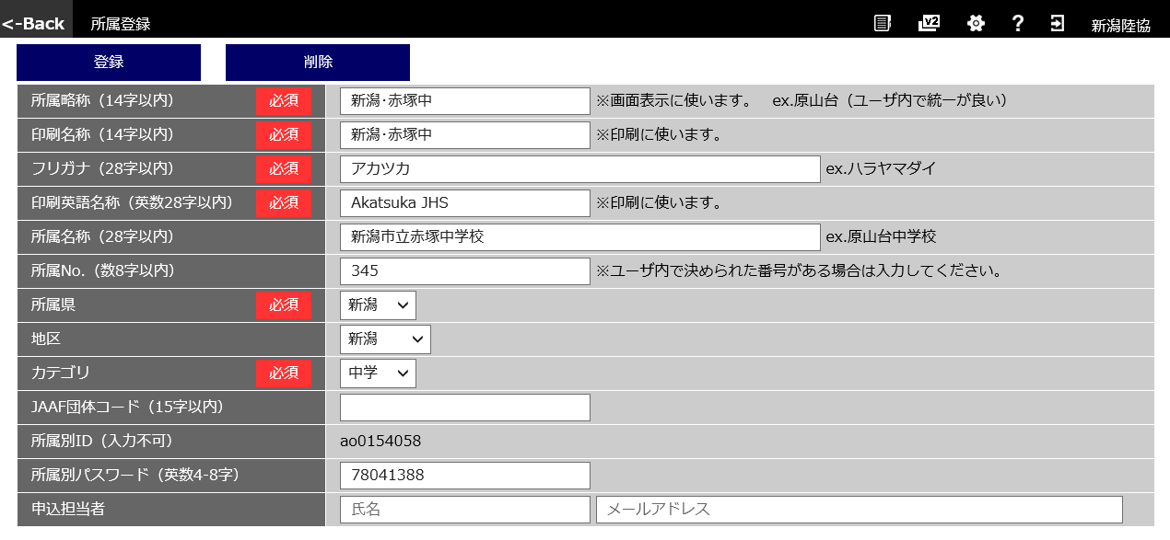
〇〇〇〇〇〇
〇〇〇〇〇〇
〇〇〇〇〇〇〇〇〇
〇〇〇〇〇〇〇〇〇〇〇
〇〇〇〇〇〇〇〇〇〇〇 ※新潟アスリートランキング利用は必須
〇〇〇
〇〇
〇〇
〇〇
〇〇〇〇〇 ※担当で設定すること
〇〇〇〇〇 ※新潟アスリートランキング利用で、日本陸陸連登録団体は必須
新潟必須
新潟必須
メールアドレス ※新潟アスリートランキング利用は、必須
氏名 ※必須
新潟必須
※年度当初、日本陸連登録が間に合わない場合は、登録完了後すみやかに確実に入力すること
新潟必須
※空欄の場合や入力ミスがあると、主催者からの連絡ができません

選手登録画面内容

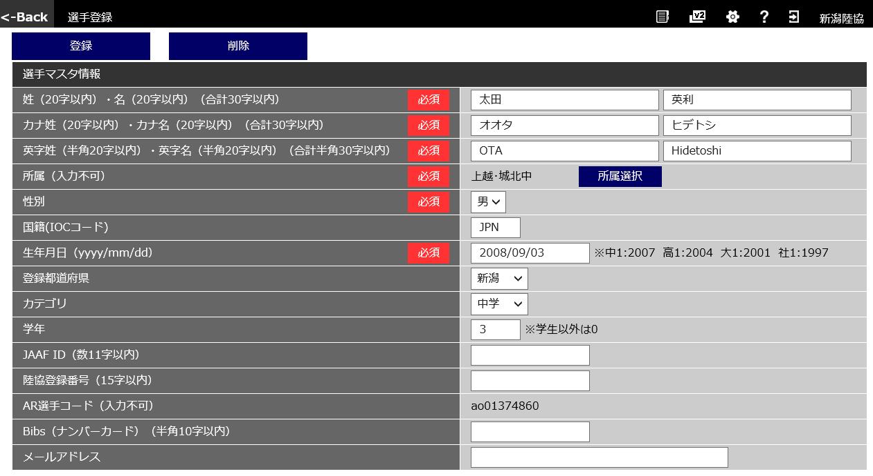
〇〇
〇〇
▽▽▽▽
▽▽▽
☆☆☆☆☆☆
☆★★★★★★
〇
例:JPN
新潟必須
新潟必須
新潟必須
新潟必須
新潟必須
新潟必須
新潟県中学高校必須
※新潟アスリートランキング利用で、日本陸陸連登録団体は必須 ※年度当初、日本陸連登録が間に合わない場合は、登録完了後すみやかに確実に入力すること
〇〇〇〇/〇〇/〇〇
〇〇
〇〇
〇
〇〇〇〇〇
〇〇〇〇〇
〇〇〇〇
※中学：３年間利用ナンバー（学校割当）
※高校：年度初めに割り当てられたナンバー

〇〇〇〇〇

新潟任意
※選手にメールで連絡等を行う場合は、事前入力が必要 本人了承が必要

参考 Ｖ３でのIDの確認、統合、関連付け方法
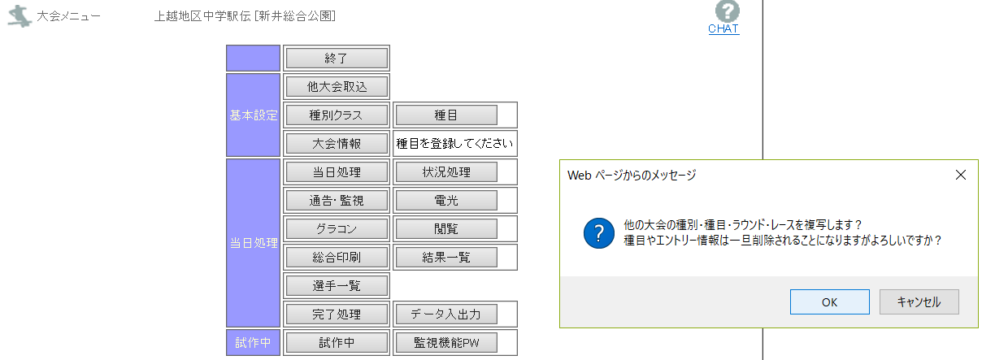
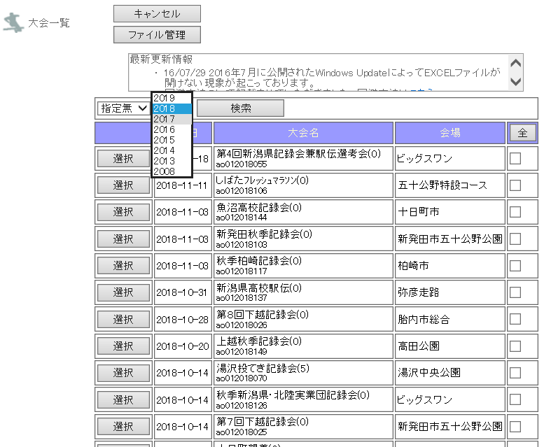
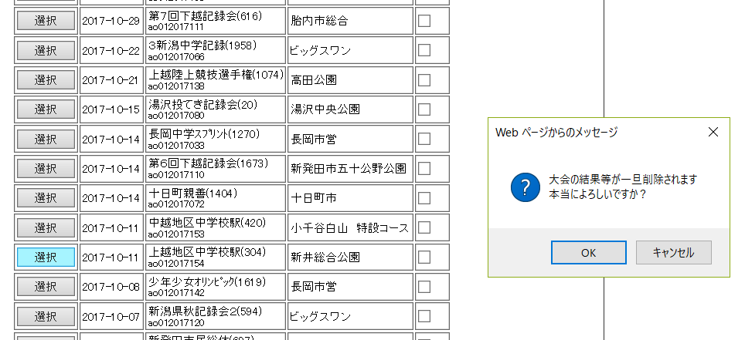
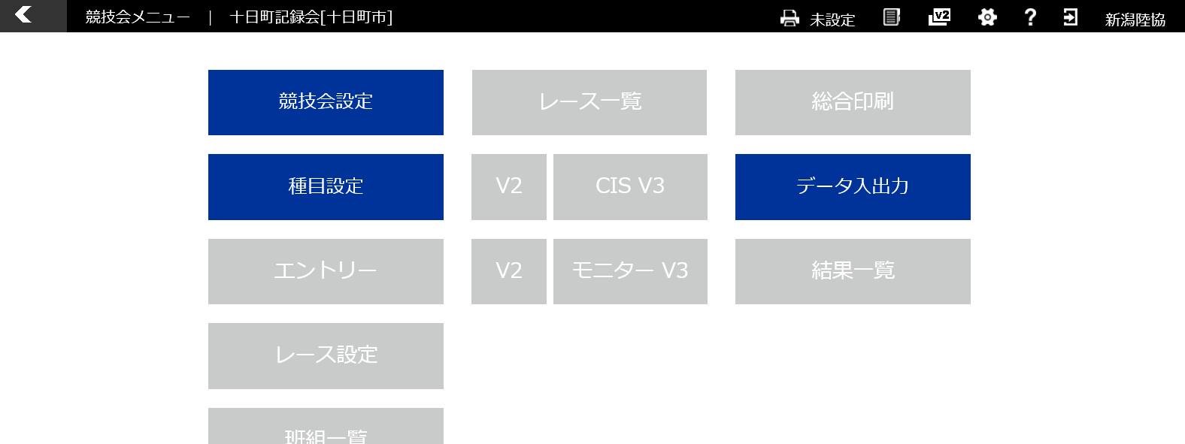
Ｖ３での設定方法
 | 基本競技会名と基本競技会ＩＤ・競技会ＩＤの確認方法

①クリック

過去大会のＩＤとＰＷを同一にする方法 および 過去大会情報（区分 種目 大会記録等）の取込手順
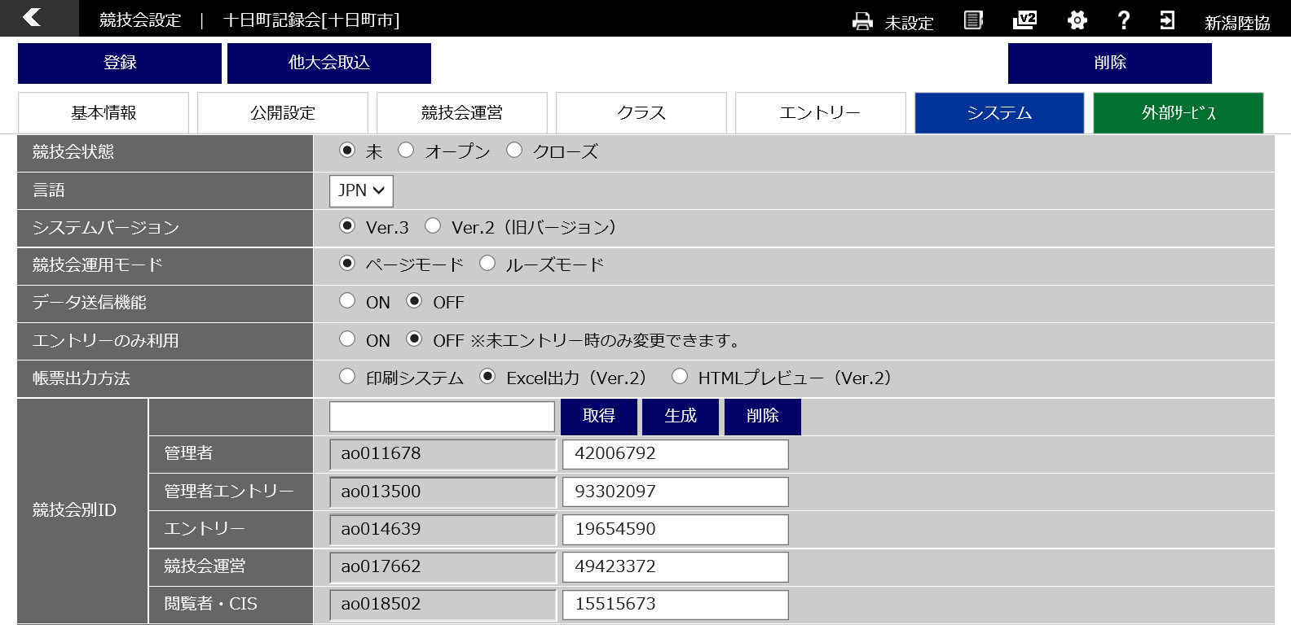
⑥クリック
クリックすると大会一覧画面が表示されますので、該当する取込大会の実施「年」「月」を選択して取込大会を表示させます
取込大会をクリックすると取り込みます。

⑤クリック
次回ログイン時のために管理者ＩＤとＰＷをメモなどしておきましょう。
②クリック
③取り込みたい大会の「競技会ＩＤ」を入力します

④クリック
競技会別ＩＤが取り込みたい大会の競技会別ＩＤと同一になります。
 |  | 引き継がれる項目
 |  | 種別クラス
 |  | 種目
 |  | 大会記録
 |  | ラウンド
 |  | レース
 |  | 時間設定

